INSTRUCTIVO
 |  | ZONA 1 | Rendimiento Kms | Cilindros
NIVEL JERARQUICO | TARIFA DIA | TARIFA NOCHE | 5 | 8
NIVEL I | $452.56 | $1,810.24 | 8 | 6
NIVEL II | $452.56 | $1,583.96 | 10 | 4
NIVEL III Y IV | $339.42 | $1,357.68
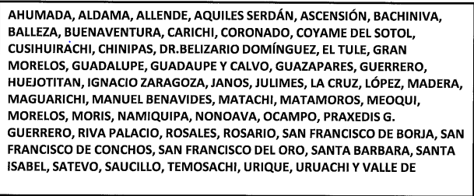

 |  | ZONA 2
NIVEL JERARQUICO | TARIFA DIA | TARIFA NOCHE
NIVEL I | $452.56 | $1,810.24
NIVEL II | $452.56 | $1,697.10
NIVEL III Y IV | $339.42 | $1,470.82

 |  | ZONA 3
NIVEL JERARQUICO | TARIFA DIA | TARIFA NOCHE
NIVEL I | $565.70 | $2,375.94
NIVEL II | $565.70 | $2,149.66
NIVEL III Y IV | $452.56 | $1,810.24

 |  | ZONA 4
NIVEL JERARQUICO | TARIFA DIA | TARIFA NOCHE
NIVEL I | $1,131.40 | $3,959.90
NIVEL II | $1,018.26 | $3,507.34
NIVEL III Y IV | $905.12 | $3,054.78

 |  | ZONA 5
NIVEL JERARQUICO | TARIFA DIA | TARIFA NOCHE
NIVEL I | $678.84 | $2,715.36
NIVEL II | $565.70 | $2,489.08
NIVEL III Y IV | $452.56 | $2,149.66

 | REPÚBLICA MÁS ECONOMICOS (ZONA 6)
NIVEL JERARQUICO | TARIFA DIA | TARIFA NOCHE
NIVEL I | $1,018.26 | $3,281.06
NIVEL II | $905.12 | $2,828.50
NIVEL III Y IV | $791.98 | $2,375.94

 | REPÚBLICA MÁS CARAS (ZONA 7)
NIVEL JERARQUICO | TARIFA DIA | TARIFA NOCHE
NIVEL I | $1,244.54 | $4,412.46
NIVEL II | $1,018.26 | $3,733.62
NIVEL III Y IV | $905.12 | $3,167.92

